Avaliacao_Modelo
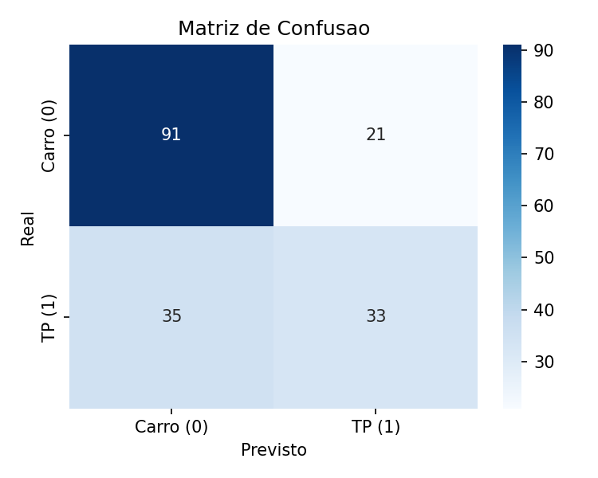
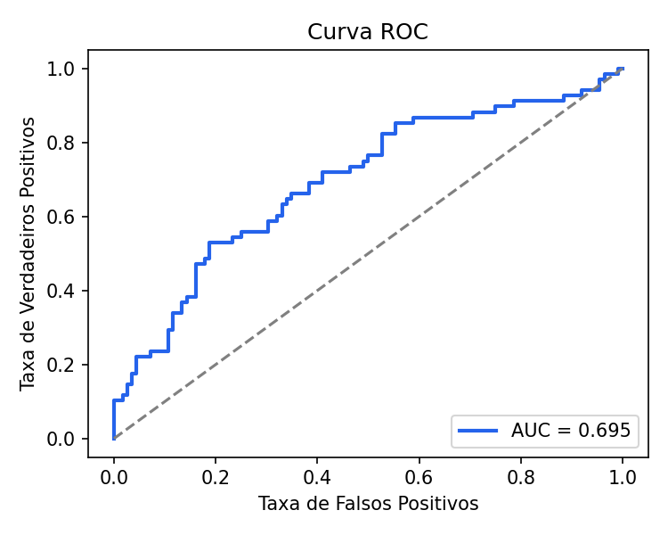
Avaliacao do Modelo (Conjunto de Teste, n=180)

Metrica | Valor
Acuracia | 0.6889
Precisao (classe TP) | 0.6111
Recall (classe TP) | 0.4853
F1-Score (classe TP) | 0.541
AUC | 0.6947

Matriz de Confusao

 | Previsto: Carro (0) | Previsto: TP (1)
Real: Carro (0) | 91 | 21
Real: TP (1) | 35 | 33

Relatorio de Classificacao por Classe

Classe | Precisao | Recall | F1-Score | Suporte
Carro_Particular | 0.722 | 0.812 | 0.765 | 112
Transporte_Publico | 0.611 | 0.485 | 0.541 | 68
macro avg | 0.667 | 0.649 | 0.653 | 180
weighted avg | 0.68 | 0.689 | 0.68 | 180

